Прайс doJoy
Настольная игра |  | РРЦ, руб. | < 15 000 руб. | > 15 000 руб. | Упаковка | Об игре | Ваш заказ: укажите количество | Стоимость
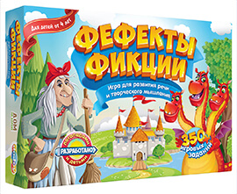 | «Фефекты фикции» (2-е издание, Арт. DJ-BG10) Детская игра для развития речи и творческого мышления, разработанная профессиональными логопедами и детьми. Ребята активно используют воображение, развивают речь, мелкую моторику, память, внимание и творческое мышление. Коробка «крышка-дно» 23,5х15,7х4,8см. 1-9 игроков, 4+ | 1490 | 840 | 750 | 8 шт. | подробнее | 0 | 0
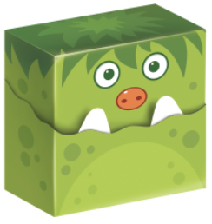 | «Бугагашенька: гости подземелья» АВГУСТ 2026 (Серия игр "Бугагашенька", Арт. DJ-BG28) Продолжение хита «Отель «Бугагашенька». На этот раз игроки помогают графу Дракуле строить подземелье. Пока одни монстрики веселятся в отеле, другие с удовольствием бродят по его загадочным тоннелям… Это весёлая карточная игра с необычными картами и очень простыми правилами. Коробка в форме монстрика 7х7х3см. 2-7 игроков, 7+ | 650 | 370 | 325 |  | подробнее | 0 | 0
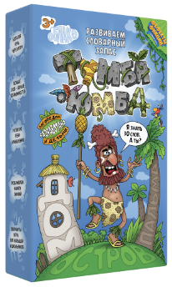 | «Тумба-Юмба» НОВИНКА ЛЕТА 2025! (Серия игр "Фефекты фикции", Арт. DJ-BG26) Развивающая игра малышам от 3 лет и младшим школьникам. В игре ребята легко и с увлечением пополняют не только свой активный, но и пассивный словарь. При этом дети узнают не только новые существительные, но и глаголы и признаки. Играть и заниматься с ребёнком легко и весело. Коробка «крышка-дно» 36,8х26,5х7,5см. 1 игрок (ребёнок + взрослый), 3+ | 1290 | 730 | 650 | 9 шт. | подробнее | 0 | 0
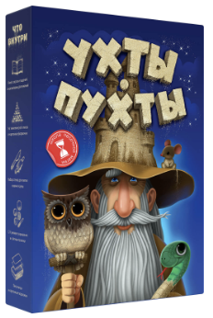 | «Ухты-Пухты» (Серия игр "Фефекты фикции", Арт. DJ-BG25) Вашему малышу повезло! Его приняли в знаменитую школу песочной магии «Ухты-Пухты»! Стать магом песка непросто. Ученику предстоит создать горы, острова, облака, волшебные фрукты и сказочных зверей. Внутри коробки вы найдёте всё необходимое для изучения магии: книгу сказок и заданий, волшебный песок, песочницу, стеки и формочки для лепки, украшения... Коробка «крышка-дно» 36,8х26,5х7,5см. 1 игрок (ребёнок + взрослый), 3+ | 2490 | 1500 | 1350 | 4 шт. | подробнее | 0 | 0
 | «Ухты-Пухты» УЦЕНКА! ОСТАЛОСЬ 10 ШТ. Мы даем гарантию, что повреждения ограничены заводской упаковкой. В случае повреждения комплектующих — замена за наш счет. | 2490 | 1500 | 1000 | 4 шт. | подробнее | 0 | 0
 | «Зачитайка. Первое чтение в игре» (Серия игр "Фефекты фикции", Арт. DJ-BG23) «Зачитайка» — большой игровой набор на первое чтение для малышей. Знакомимся с буквами через сказку. Учимся читать через игру. Подводим ребёнка к первому письму. Лёгкое и осознанное чтение — залог гармоничного развития ребёнка. Научиться читать непросто. Давайте сделаем этот сложный этап частью весёлой игры! Коробка «крышка-дно» 23,5х15,7х4,8см. 1-5 игроков, 3+ | 1490 | 840 | 750 | 8 шт. | подробнее | 0 | 0
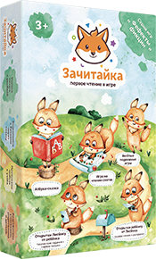 | «Зачитайка. Первое чтение в игре» УЦЕНКА! ОСТАЛОСЬ 1 ШТ. (Серия игр "Фефекты фикции", Арт. DJ-BG23) «Зачитайка» — большой игровой набор на первое чтение для малышей. Знакомимся с буквами через сказку. Учимся читать через игру. Подводим ребёнка к первому письму. Лёгкое и осознанное чтение — залог гармоничного развития ребёнка. Научиться читать непросто. Давайте сделаем этот сложный этап частью весёлой игры! Коробка «крышка-дно» 23,5х15,7х4,8см. 1-5 игроков, 3+ |  |  | 500 | 8 шт. | подробнее | 0 | 0
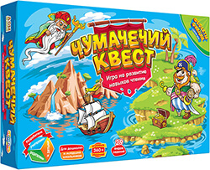 | «Чумачечий квест» (Серия игр "Фефекты фикции", Арт. DJ-BG11) Продолжение популярной игры «Фефекты фикции». 29 увлекательных заданий всесторонне развивают навыки чтения у ребят. В игре более 360 заданий разной сложности. Играть будет интересно как новичкам, так и умелым чтецам. Коробка «крышка-дно» 23,5х15,7х4,8см. 1-6 игроков, 5+ | 1490 | 840 | 750 | 8 шт. | подробнее | 0 | 0
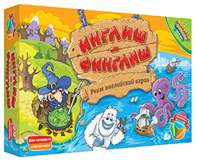 | «Инглиш-финглиш» (Серия игр "Фефекты фикции", Арт. DJ-BG13) Более 360 увлекательных заданий помогут ребятам освоить английский язык и расширить словарный запас. Игрокам предстоит угадывать слова, находить антонимы, объяснять слова жестами, отвечать на весёлые вопросы, ловко двигаться и выполнять многие другие задания. Коробка «крышка-дно» 23,5х15,7х4,8см. 1-6 игроков, 7+ | 1490 | 840 | 750 | 8 шт. | подробнее | 0 | 0
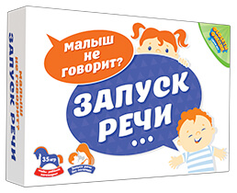 | «Запуск речи» (Серия игр "Фефекты фикции", Арт. DJ-BG14) 35 игр чтобы ребёнок заговорил. Запуск речи без логопеда! Ребёнку 2,5–3 года и он ещё не говорит? Значит, пора действовать. Тянуть с запуском речи опасно. Помогите малышу: чем раньше вы начнёте заниматься с ребёнком, тем быстрее он скажет свои первые слова и начнёт складывать их в предложения. Превратите любимого молчуна в болтунишку! Коробка «крышка-дно» 23,5х15,7х4,8см. 1-3 игроков, 2+ | 1490 | 840 | 750 | 8 шт. | подробнее | 0 | 0
 | «Волшебный пендель» (Серия игр "Фефекты фикции", Арт. DJ-BG20) Игроки ставят перед собой цели, придумывают награды за их достижение и каждый день выполняют весёлые задания, которые приближают их к заветным призам. Игра помогает развить полезные привычки, учит добиваться поставленных целей, объединяет семью и незаметно меняет жизнь к лучшему. Коробка «крышка-дно» 23,5х15,7х4,8см. 1-4 игроков, 6+ | 1490 | 840 | 750 | 8 шт. | подробнее | 0 | 0
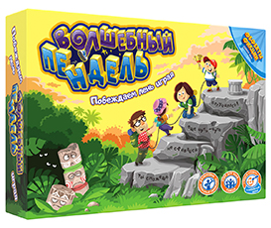 | «Волшебный пендель» УЦЕНКА! ОСТАЛОСЬ 1 ШТ. (Серия игр "Фефекты фикции", Арт. DJ-BG20) Игроки ставят перед собой цели, придумывают награды за их достижение и каждый день выполняют весёлые задания, которые приближают их к заветным призам. Игра помогает развить полезные привычки, учит добиваться поставленных целей, объединяет семью и незаметно меняет жизнь к лучшему. Коробка «крышка-дно» 23,5х15,7х4,8см. 1-4 игроков, 6+ |  |  | 500 | 8 шт. | подробнее | 0 | 0
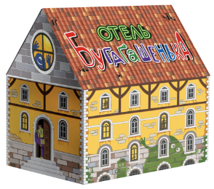 | «Отель «Бугагашенька» (Серия игр "Бугагашенька", Арт. DJ-BG21) Постройте отель для монстров! У игроков есть маленькие пушистые помощники — шуршунчики. Если пропустить ход, то придётся расстаться с одним из них. Постройте первым все свои карты номеров отеля и получите в награду всех шуршунчиков! ВНИМАНИЕ: в отеле есть постояльцы! Одни будут помогать строить отель, другие же — всячески мешать… Коробка в форме домика из микрогофрокартона 8х9х6см. 2-8 игроков, 7+ | 650 | 370 | 325 | 16 шт. | подробнее | 0 | 0
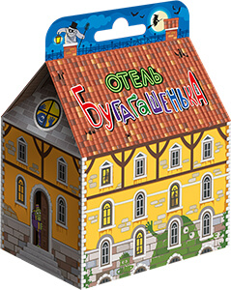 | «Отель «Бугагашенька» УЦЕНКА! ОСТАЛОСЬ 4 шт. Небольшие повреждения упаковки. | 650 | 250 | 150 |  | подробнее | 0 | 0
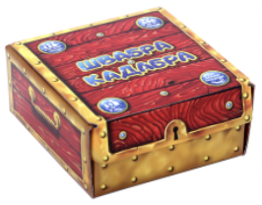 | «Швабра-кадабра» НОВИНКА ЛЕТА 2026! (Издание 2, Арт. DJ-BG27) Загляни в сундук и окажешься в мире героев легендарных сказок. Вы — охотники за волшебными предметами. Вам удалось добыть целый сундук сказочных артефактов. Но как поделить сокровища между соратниками? Для всей семьи (от 9 лет). Простые правила и быстрые партии. Для большой компании (от 2 до 10 игроков). Для весёлых посиделок семьёй и друзьями. Коробка в форме сундучка из микрогофры 10,5х7,5х7см. 2-10 игроков, 9+ | 850 | 485 | 425 | 12 шт. | подробнее | 0 | 0
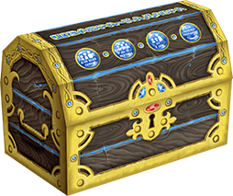 | «Швабра-кадабра» (Арт. DJ-BG24) УЦЕНКА! Издание 1. Небольшие повреждения упаковки. | 650 | 250 | 150 |  | подробнее | 0 | 0
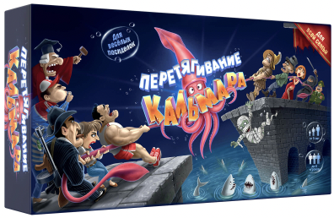 | «Перетягивание кальмара» (Арт. DJ-BG22) Примите участие в необычном состязании! Соберите мощную команду и перетяните на свою сторону гигантского кальмара, отправив соперников в воду на корм акулам. В вашу команду просятся Мафиози, Ниндзя, Шаман, Бродяга, Зомби, Гипнотизёр, Истеричка и многие другие. Персонажи обладают уникальными способностями, которые могут в любой момент переломить ход борьбы! Коробка «крышка-дно» 19,7х10,5х3,7см. 2-6 игроков, 9+ | 990 | 550 | 500 | 10 шт. | подробнее | 0 | 0
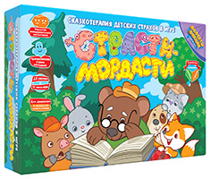 | «Страсти-мордасти. Терапевтические сказки» (Серия «Фефекты фикции», Арт. DJ-BG17) Вас ждут 15 замечательных сказок, написанных детским психологом. С их помощью можно бережно влиять на поведение ребёнка и вместе преодолеть его страхи.Дети играют за разных персонажей, учатся распознавать чужие эмоции и выражать собственные чувства. Это очень важно для формирования эмоционального интеллекта, без которого в современном мире не обойтись. Коробка «крышка-дно» 23,5х15,7х4,8см. 1-6 игроков, 3+ | 1290 | 730 | 650 | 8 шт. | подробнее | 0 | 0
 | Терапевтические сказки «Страсти-мордасти». Книга первая (Серия «Фефекты фикции», Арт. DJ-BG18) Терапевтические сказки написаны детским психологом, а задания к ним — учителем-логопедом. Вы сможете показать малышу особенности отношений между людьми, бережно повлиять на поведение ребёнка и вместе преодолеть его страхи. Сказки посвящены самым разным темам: страх смерти, публичных выступлений, барабашек под кроватью, честность, жадность, зависть, и другим важным вопросам. Формат книги 17х24см. Обложка мягкая. 96 страниц. 0+ | 490 | 300 | 250 | 30 шт. | подробнее | 0 | 0
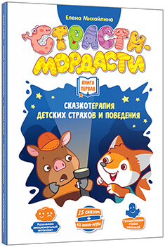 | Терапевтические сказки «Страсти-мордасти». Книга первая УЦЕНКА | 490 | 100 | 100 |  | подробнее | 0 | 0
 | Терапевтические сказки «Страсти-мордасти». Книга вторая (Серия «Фефекты фикции», Арт. DJ-BG19) Чтение сказок взрослыми детям — важный элемент воспитания и развития ребёнка. Эта книга принесёт не только пользу, но и радость. Сказки посвящены самым разным темам: страх воды, боли, наказаний, ответственность, зазнайство, и другим важным вопросам. Задания к сказкам развивают внимание, память, крупную и мелкую моторику, зрительное восприятие, пространственную ориентировку и связную речь. А ещё наша книга поможет развить у малыша эмоциональный интеллект. Формат книги 17х24см. Обложка мягкая. 96 страниц. 0+ | 490 | 300 | 250 | 30 шт. | подробнее | 0 | 0
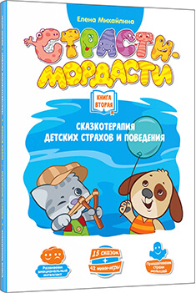 | Терапевтические сказки «Страсти-мордасти». Книга вторая УЦЕНКА | 490 | 100 | 100 | 30 шт. |  | 0 | 0
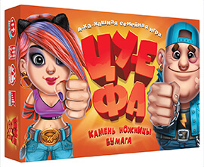 | «Камень, ножницы, бумага — ЦУ-Е-ФА!» (Арт. DJ-BG12) А-ха-хашная семейная игра, увлекающая детей и взрослых. Чем вооружен соперник? Оружие он прячет за спиной. Единственный способ проверить это — напасть! В вашем арсенале — камень, ножницы и бумага. Будете отбиваться от ножниц бумагой— ваша песенка спета! Нападете с камнем на ножницы — тогда сопернику крышка!В каждой команде есть капитан — человечек с флагом. Поймать флаг соперника и не дать в обиду своего капитана — задачка не из простых. Коробка «крышка-дно» 23,5х15,7х4,8см. 2-4 игрока, 5+ | 990 | 550 | 500 | 8 шт. | подробнее | 0 | 0
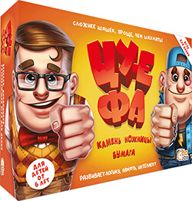 | «Камень, ножницы, бумага — ЦУ-Е-ФА!» (Арт. DJ-BG07) ОСТАЛОСЬ 2 ШТ. Прошлое издание. В комплекте: игровое поле, 36 игровых фигурок, 34 пластиковые подставки, правила игры. Большая красивая упаковка, игра для двоих. Видеообзор: https://youtu.be/w8Soh5YQFBQ | 1290 | 450 | 300 |  | подробнее | 0 | 0
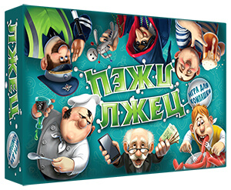 | «Лжец, лжец» (арт. DJ-BG15) Весёлая игра для тех, кто любит шутить и дурачиться в компании друзей. В игре могут участвовать до 8 человек, так что на вечеринке она будет очень кстати. Неожиданные повороты сюжета, море позитивных эмоций и уморительных ситуаций — в игре есть всё, чтобы отлично провести время с друзьями. Коробка «крышка-дно» 23,5х15,7х4,8см. 3-8 игроков, 13+ | 990 | 550 | 500 | 8 шт. | подробнее | 0 | 0
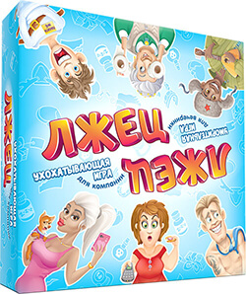 | «Лжец, лжец» (арт. DJ-BG09) ОСТАЛОСЬ 4 ШТ. СПЕЦПРЕДЛОЖЕНИЕ НА 1-Е ИЗДАНИЕ Отличия от нового издания: 1. Большая коробка. 2. Игровое поле. 3. Игровые фишки. 4. В новом издании в правилах улучшена система подсчета очков. Правила доступны онлайн и их без проблем можно использовать с этим изданием. Коробка «крышка-дно» 23,5х15,7х4,8см. 3-8 игроков, 13+ Видеообзор: https://youtu.be/6APr4hBCiMk | 1490 | 450 | 350 |  | подробнее | 0 | 0
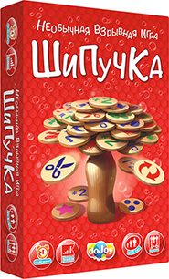 | «Шипучка» (арт. DJ-BG16) ОСТАЛОСЬ 21 ШТ. Весёлая игра на баланс для самой разной компании. В неё будет интересно играть и детям, и взрослым. Игроки по очереди размещают фишки на крышке бутылки. Нужно первым избавиться от всех фишек на руках. В игру может одновременно играть до 6 человек. Также есть особые правила для отшельников и совсем юных игроков. Коробка «крышка-дно» 23,5х15,7х4,8см. 1-6 игроков, 5+ | 1490 | 840 | 750 |  | подробнее | 0 | 0
 |  |  |  |  |  | Сумма заказа: |  | 0

